ロボット仕様書
つくばチャレンジ２０１６ ロボット仕様書
 |  |  |  |  | 記入日：2016年12月13日
チーム名 |  |  | CIR-KIT B
ロボット名 |  |  | KIT-C5
記入責任者名 |  |  | 徳安 一
E-mail |  |  | p111026h@mail.kyutech.jp
※申請時には、計画しているロボットの仕様を記入してください。また、変更があれば、随時修正 したものを提出して下さい。
ベースとなるロボットの実績 |  | 既に開発されている場合、あるいはベースとなる機械がある場合は、そのロボットの特徴と実績をお書きください。 | 開発年度 | 2016 | 年
 |  |  | 特徴 | なし
 |  |  | 実績 | なし
ハードウェア | 1 | メカニズム、 走行部の構造、 サスペンション等 |  | 移動台車
 | 2 | ステアリング形式 |  | 独立二輪方式
 | 3 | 外形寸法・重量 | 重量 | 15 | ｋｇ
 |  |  | 外形寸法 （W×L×H） | 50x70x65 | ｃｍ
 | 4 | センサ |  | UTM-30LX-EW
 | 5 | モータ |  | ブラシレスモータ TF-M30-24-3500-G15L/R
 | 6 | バッテリー | 種類 | 鉛蓄電池
 |  |  | 容量
 | 7 | コントローラ |  | 二軸モータドライバ TF-2MD3-R6
 | 8 | 既製品の台車（電動車いすや実験用移動ロボットなど）を使用している場合、メーカ名や型番等 | メーカー名 | T – frog Project
 |  |  | 型番 | I-Cart mini
 | 9 | その他 （特記事項がある場合） |  | なし
ソフトウェア | 10 | 走行制御法の特徴 （コース走行、および、探索法） |  | SLAM
 | 11 | OS・基本ソフトウェア |  | Ubuntu
 | 12 | 開発環境 |  | Ubuntu
 | 13 | 利用する既存のソフトウェア |  | ROS Navigation
 | 14 | ソフトウェアモジュール化・ 再利用についての考え方 |  | 特になし
その他 | 15 | 安全対策 | 通常時 | ソフトウェア的に最高速度を制限
 |  |  | 最大出力 | 33.5 | W
 |  |  | 最高速度 | 3 | km/h
 |  |  | 異常動作 時の対応 | 緊急停止スイッチ押下
 | 16 | その他の特徴 |  | 無し
特記事項 |  |  |  | 無し
外観図 |  |  |  | 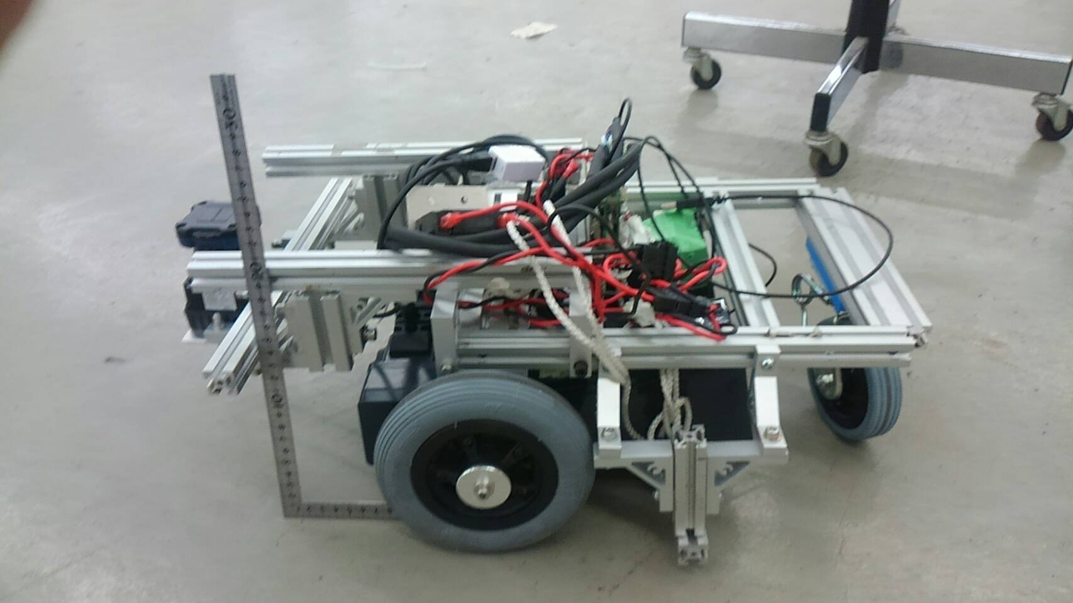 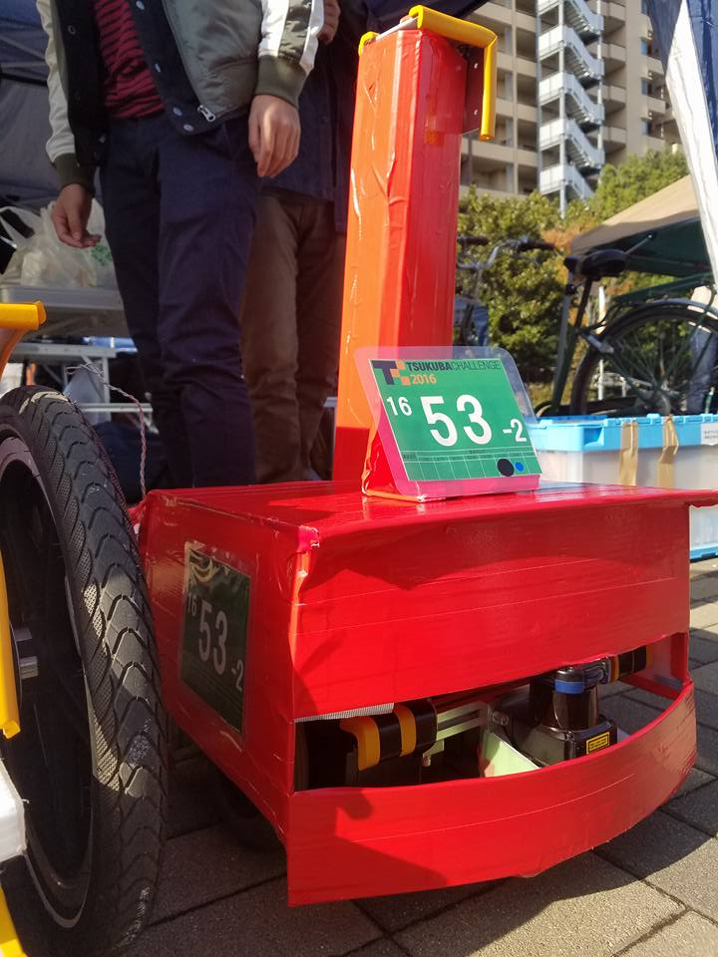
ロボットの概略図面、または、写真等を貼り付けてください。（別途ファイルを添付頂いても結構です。）
※申込時点では、開発するロボットの計画をお書き頂き、その後、適宜修正したものを提出して下さい。 ※本計画仕様は第三者に対して公表することのご了解を前提に提出をお願いいたします。 （工業所有権等の問題についてはご自身の判断で、問題のない範囲の記載としてください。） ※参加するロボット1台毎に作成してください。 ※複数台のロボット間での協調等を計画している場合は、その内容を特記事項に記入してください。

